シート1
 |  | BRM1011近畿400km茨木 神さまのいるほうへ | (PC OPEN/ は7:00スタート時の時刻) |  |  |  | 2025-10-05
No. | 形状 | ポイント | 方角 | 道路 | 区間 | 合計 | 備考 | PC間
1 | ╋ | 高橋 | 右折 | K139 |  | 0.0 | 西方向へ進む
2 | ╋ |  | 右折 | 市道 | 0.8 | 0.8 | 右手前 セブンイレブン茨木春日1丁目店
3 | ╋ | 春日1丁目 | 左折 | 市道 | 0.3 | 1.1 | 右手前 ローソン茨木春日一丁目店
4 | ┳ |  | 左→右→右 | 市道 | 3.1 | 4.2 | 左折後、右折して高架を潜り再度右折してK1へ
5 | ┳ |  | 左折 | K1 | 0.3 | 4.5
6 | ┫ | 豊川5丁目 | 左折 | 市道 | 0.8 | 5.3
7 | ┣ |  | 右折 | 市道 | 2.5 | 7.8 | 右手前 「白鳥整骨院」
8 | ╋ |  | 左折 | 西国街道 | 0.4 | 8.1 | 正面奥 コーナン、R171よりひとつ南側の道路
9 | ┳ | 西宿2丁目 | 左折 | R171 | 0.8 | 8.9 | 交通量多い、大きい交差点有り、注意して走行
10 | ┣ | 萱野1丁目 | 右折 | 有馬街道 | 0.9 | 9.9
11 | ╋ | 西本町 | 直進 | K13→R176 | 5.5 | 15.4
12 | ┣ |  | 右折 | 有馬街道 | 6.8 | 22.2 | 右手前看板 清荒神自動車参拝道、右折後左手に清荒神駅
13 | ┳ |  | 左折 | K33→K337 | 2.3 | 24.5 | 生瀬橋東詰交差点超える
14 | ╋ | 生瀬橋西詰 | 右折 | 市道 | 0.2 | 24.7
15 | ┳ | 生瀬1 | 右折 | R176 | 0.8 | 25.5 | 道狭くトラック多い、注意
16 | ┫ |  | 左折 | K51 | 0.6 | 26.1 | 標識 ←K51 有馬
17 | ╋ | (ビル総合管理 新光明飾株式会社) | 右折 | 有馬街道 | 8.9 | 35.0 | 左手前 看板 →有馬温泉駅700m
18 | ╋ | 太閤橋 | 左折 | K51 | 0.6 | 35.6
19 | ┳ | 有馬口 | 左折 | K15 | 2.8 | 38.4 | 道なり右折して橋を渡った先の突当り
20 | ╋ | 五辻 | 左折 | K506 | 1.5 | 39.9
21 | ╋ | 柳谷 | 左折 | K506 | 2.0 | 41.8
22 | ┳ | 深谷 | 左折 | K38 | 0.9 | 42.7 | 標識 ←K38 三木 淡河
23 | 五差路 | 神鉄恵比寿駅前 | 右折 | K38→K20 | 20.4 | 63.2 | セブンイレブンの看板に向かって進む
24 | ╋ | 福井 | 右折 | K20 | 2.2 | 65.3 | 標識 →K20 加古川
25 |  | PC1 ローソン 三木別所店 | 左側 | K84 | 5.4 | 70.7 | レシート取得して通過時間を自分で記入。 チェック後 直進 | 70.7
26 | ╋ | 宗佐 | 右折 | K84 | 5.4 | 70.7
27 | ┳ | 宗佐北 | 右折 | K18 | 1.3 | 72.0 | 標識 →K18 小野
28 | ╋ | 万才橋南 | 左折 | K349 | 2.2 | 74.2 | 標識 ←K349 粟生
29 | ╋ |  | 左折 | 市道 | 1.2 | 75.4 | 落合橋渡ってすぐ、直進して大島町S左折でも可
30 | ╋ |  | 左折 | K349 | 1.3 | 76.7 | 大隅橋渡る
31 | ╋ |  | 右折 | K349 | 0.2 | 76.9 | 標識 16km加西→
32 | ┫ |  | 左折 | K81 | 2.0 | 78.9 | 標識 ← K81 福崎 加西
33 | 五差路 |  | 左折 | R372 | 5.8 | 84.7 | 左手前 果物屋「なかつかさ」
34 | ┣ | 善防 | 右折 | K43 | 1.4 | 86.1 | 標識 → K43 加西市街
35 | ┫ | 王子町 | 左折 | K81 | 1.0 | 87.1 | 標識 ←K81姫路11km
36 | ╋ |  | 左折 | K117 | 5.4 | 92.5 | 標識 ←K81香寺6km
37 | ╋ | 西山田西 | 右折 | K81 | 2.2 | 94.7 | 左手前 ENEOS
38 | ╋ |  | 右折 | 市道→K410 | 2.7 | 97.4 | 左手前 セブンイレブン 姫路香寺広瀬店
39 | ┳ |  | 右折 | K409 | 3.0 | 100.4 | 標識 → K409 宍粟 夢前
40 | ╋ | 恒屋 | 左折 | K409 | 0.1 | 100.5 | 丁字路曲がった次の交差点
41 | ┳ | 久畑 | 左折 | K23 | 3.7 | 104.2 | 中国自動車道高架潜った先
42 | ┳ | 安志北 | 右折 | R29 | 11.9 | 116.1
43 | ┣ | 山崎大橋東詰 | 右折 | 市道→K537 | 3.3 | 119.4
44 | ┳ | 田井 | 右折 | R29 | 7.1 | 126.5 | 鳥取市までR29進む
45 |  | PC2 ローソン 山崎杉ヶ瀬店 | 左側 | R29 | 0.9 | 127.4 | レシート取得して通過時間を自分で記入。 チェック後 直進 | 56.7
46 | ╋ | 若葉台 | 左折 | K323 | 75.0 | 202.4 | 標識 ←K323 鳥取市街
47 | ╋ | 吉方温泉4丁目 | 左折 | K43→K21 | 5.7 | 208.1 | 標識 ←K43 鳥取駅、JR高架潜ってすぐ
48 | ╋ | 千代大橋西詰 | 右折 | K189→K41 | 2.6 | 210.7 | 標識 →K189 賀露
49 | ┫ |  | 左折 | K41→市道 | 2.5 | 213.2 | 標識 ←京都、側道に降りて高架を潜る、その後道なりに進む
50 |  | PC3 ローソン 鳥取賀露団地店 | 左側 | 市道 | 2.4 | 215.6 | レシート取得して通過時間を自分で記入。 チェック後 直進 | 88.2
51 | ┳ |  | 左折 | 市道 | 0.4 | 216.0
52 | ╋ |  | 右折 | 市道 | 0.3 | 216.3 | 左手前 有限会社大協自動車、直進してR9入っても良い
53 | ╋ |  | 左折 | 市道 | 0.1 | 216.4 | 左折後最初の交差点、R9の横に出る
54 | ┳ ╋ | 空港入口 | 左折→右折 | 市道→R9 | 0.9 | 217.3 | この先道なりにR9進む
55 | ╋ | 八束水 | 右折 | R9 | 14.2 | 231.5
56 | ┣ | 長瀬東 | 右折 | R9 | 17.8 | 249.3 | 高架の下、直進してR179→K320と進んでも良い
57 | ╋ | 二軒屋 | 右折 | R9 | 14.1 | 263.4 | 標識 → R9 大山 琴浦
58 | ╋ | 赤崎東 | 左折 | 市道 | 6.8 | 270.2 | K30の標識の先、踏切渡る
59 | ╋ |  | 右折 | 市道 | 0.3 | 270.5 | 山陰自動車道より手前（高架を潜らない）
60 | ┳ |  | 右折 | 市道 | 0.3 | 270.8 | 左手に高架（高架を潜らない）
61 | ╋ |  | 左折 | K30 | 0.1 | 270.9 | 右折後最初の交差点、ここから20kmほど大山を登る
62 | ┳ |  | 左折 | 市道 | 22.3 | 293.2 | 左手前 大山自然歴史館、看板 ←大山寺 ←大神山神社奥宮
63 |  | PC4 大山寺 | 右側 | 市道→K30 | 0.4 | 293.6 | 大山寺に来たと分かるものと自転車を一緒に撮影 撮影後 折り返し
64 | Y |  | 左折 | K24 | 0.6 | 294.2 | 標識 ↑ K24 米子 国道9号
65 | ╋ |  | 左折 | K36 | 4.7 | 298.9 | 標識 ← K36 伯耆
66 | ┳ |  | 右折 | K36 | 3.1 | 302.0 | 標識 →K36 R181 岸本
67 | ╋ |  | 左折 | K36 | 0.9 | 302.9 | 標識 ← K36 岸本 国道181号
68 | ╋ |  | 右折 | 市道→K326 | 0.5 | 303.4 | 標識 → 米子 岸本
69 | ╋ | 伯耆町役場 | 右折 | R181 | 4.3 | 307.7 | 標識 → R181 米子
70 | ╋ | 大殿 | 左折 | K316 | 0.9 | 308.6 | 標識 ← K316 南部
71 | ┳ |  | 左折 | 市道 | 3.9 | 312.5 | 正面 看板「美容室 クローバー」
72 | ┳ |  | 左折 | K1 | 0.6 | 313.1
73 | Y |  | 左折 | K1 | 1.5 | 314.6 | 道なりに進んでR180左折でも良い
74 |  | PC5 セブンイレブン 南部町阿賀店 | 左側 | K1 | 1.8 | 316.4 | レシート取得して通過時間を自分で記入。 チェック後 直進 | 100.8
75 | ┳ |  | 左折 | K257 | 11.1 | 327.5
76 | ┣ |  | 右折 | 安能広域農道 | 3.2 | 330.7 | 標識 → 安能広域農道 広瀬、右折後安納トンネル
77 | ┳ |  | 右折 | R432 | 5.2 | 335.9 | 標識 → R432 安来
78 | ┳ |  | 左折 | R432→K45 | 0.3 | 336.2 | 標識 ← K45 雲南、道なりにK45進む
79 | ┫ |  | 左折 | K271 | 34.8 | 371.0 | 標識 ← K271 三刀屋
80 | ╋ |  | 右折 | K271 | 0.1 | 371.1 | 左折後最初の信号
81 | ╋ |  | 右折 | 市道 | 1.5 | 372.6 | 路面が赤く塗られた交差点、直進してR54右折でも可
82 | ╋ |  | 左折 | 市道 | 0.3 | 372.9 | 右折後最初の交差点、左手前 田中獣医科病院
83 |  | PC6 ローソン 三刀屋木次インター店 | 右側 | R54 | 0.2 | 373.1 | レシート取得して通過時間を自分で記入。 チェック後 来た道から見て右折(北東方向) | 56.7
84 | ╋ | 里熊大橋 | 左折 | K197 | 1.8 | 374.9 | 里熊大橋渡った直後
85 | ┣ |  | 右折 | K197 | 2.8 | 377.7 | 標識 → K197 加茂
86 | ┳ |  | 左折 | K197 | 0.9 | 378.6 | 標識 ←出雲12km
87 | ┫ ┳ |  | 左折→右折 | 市道 | 9.3 | 387.9 | 看板 「斐川宍道水道企業団水源地←」、斐伊川沿いを走る
88 | 五差路 |  | 左折 | 市道 | 0.9 | 388.8 | 斐伊川沿いを走る
89 | ╋ | 神立橋東詰 | 左折 | R184 | 1.4 | 390.2 | 神立橋渡る
90 | ╋ | 大津小学校前 | 左折 | 市道 | 1.0 | 391.2 | 高架の手前
91 | ╋ |  | 右折 | 市道→K162 | 0.1 | 391.3 | 左折後最初の交差点、この先道なりに進む 高瀬川にぶつかった後、高瀬川沿いに進む 自転車道通行可
92 | ╋ |  | 左折 | 市道→K161 | 7.2 | 398.5 | 左手前 えびす治療院、直進でもよい
93 |  | ゴール 道の駅 大社ご縁広場 ローソン 出雲大社町店 セブン-イレブン 出雲大社神門通り店 | 左側 | K161 | 2.7 | 401.2 | (OPEN/ 10/11 19:08 ~ 10/12 10:00) レシート取得して到着タイムと総所要時間を記入。 ブルベカードに署名、メダル購入要否を記入。 ブルベカードを提出して下さい。 | 28.1

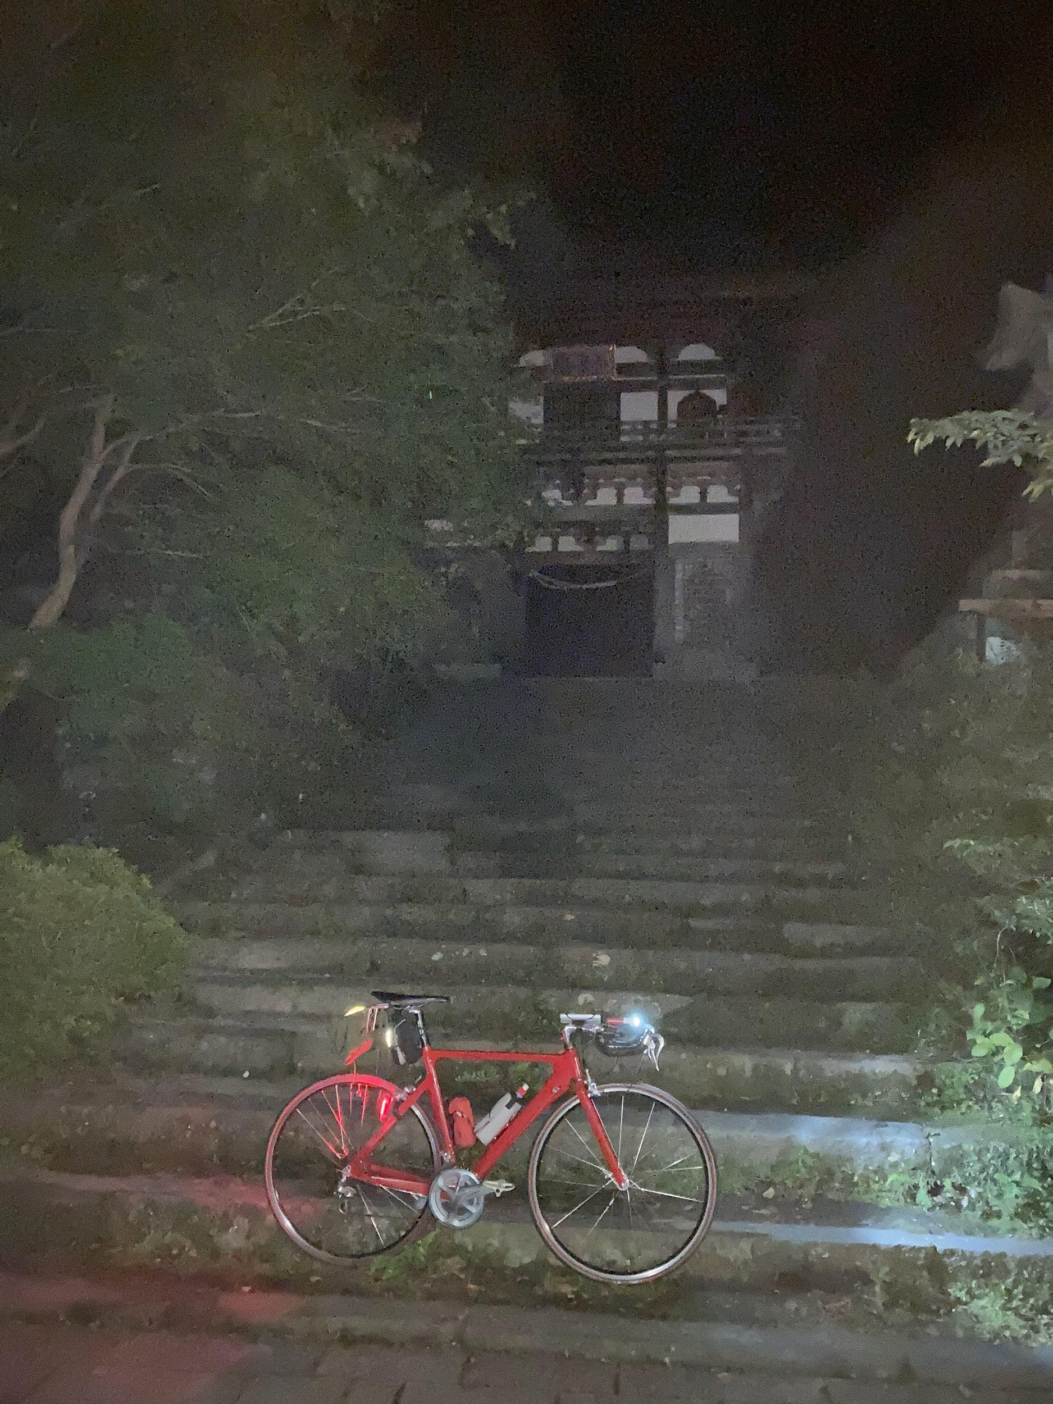
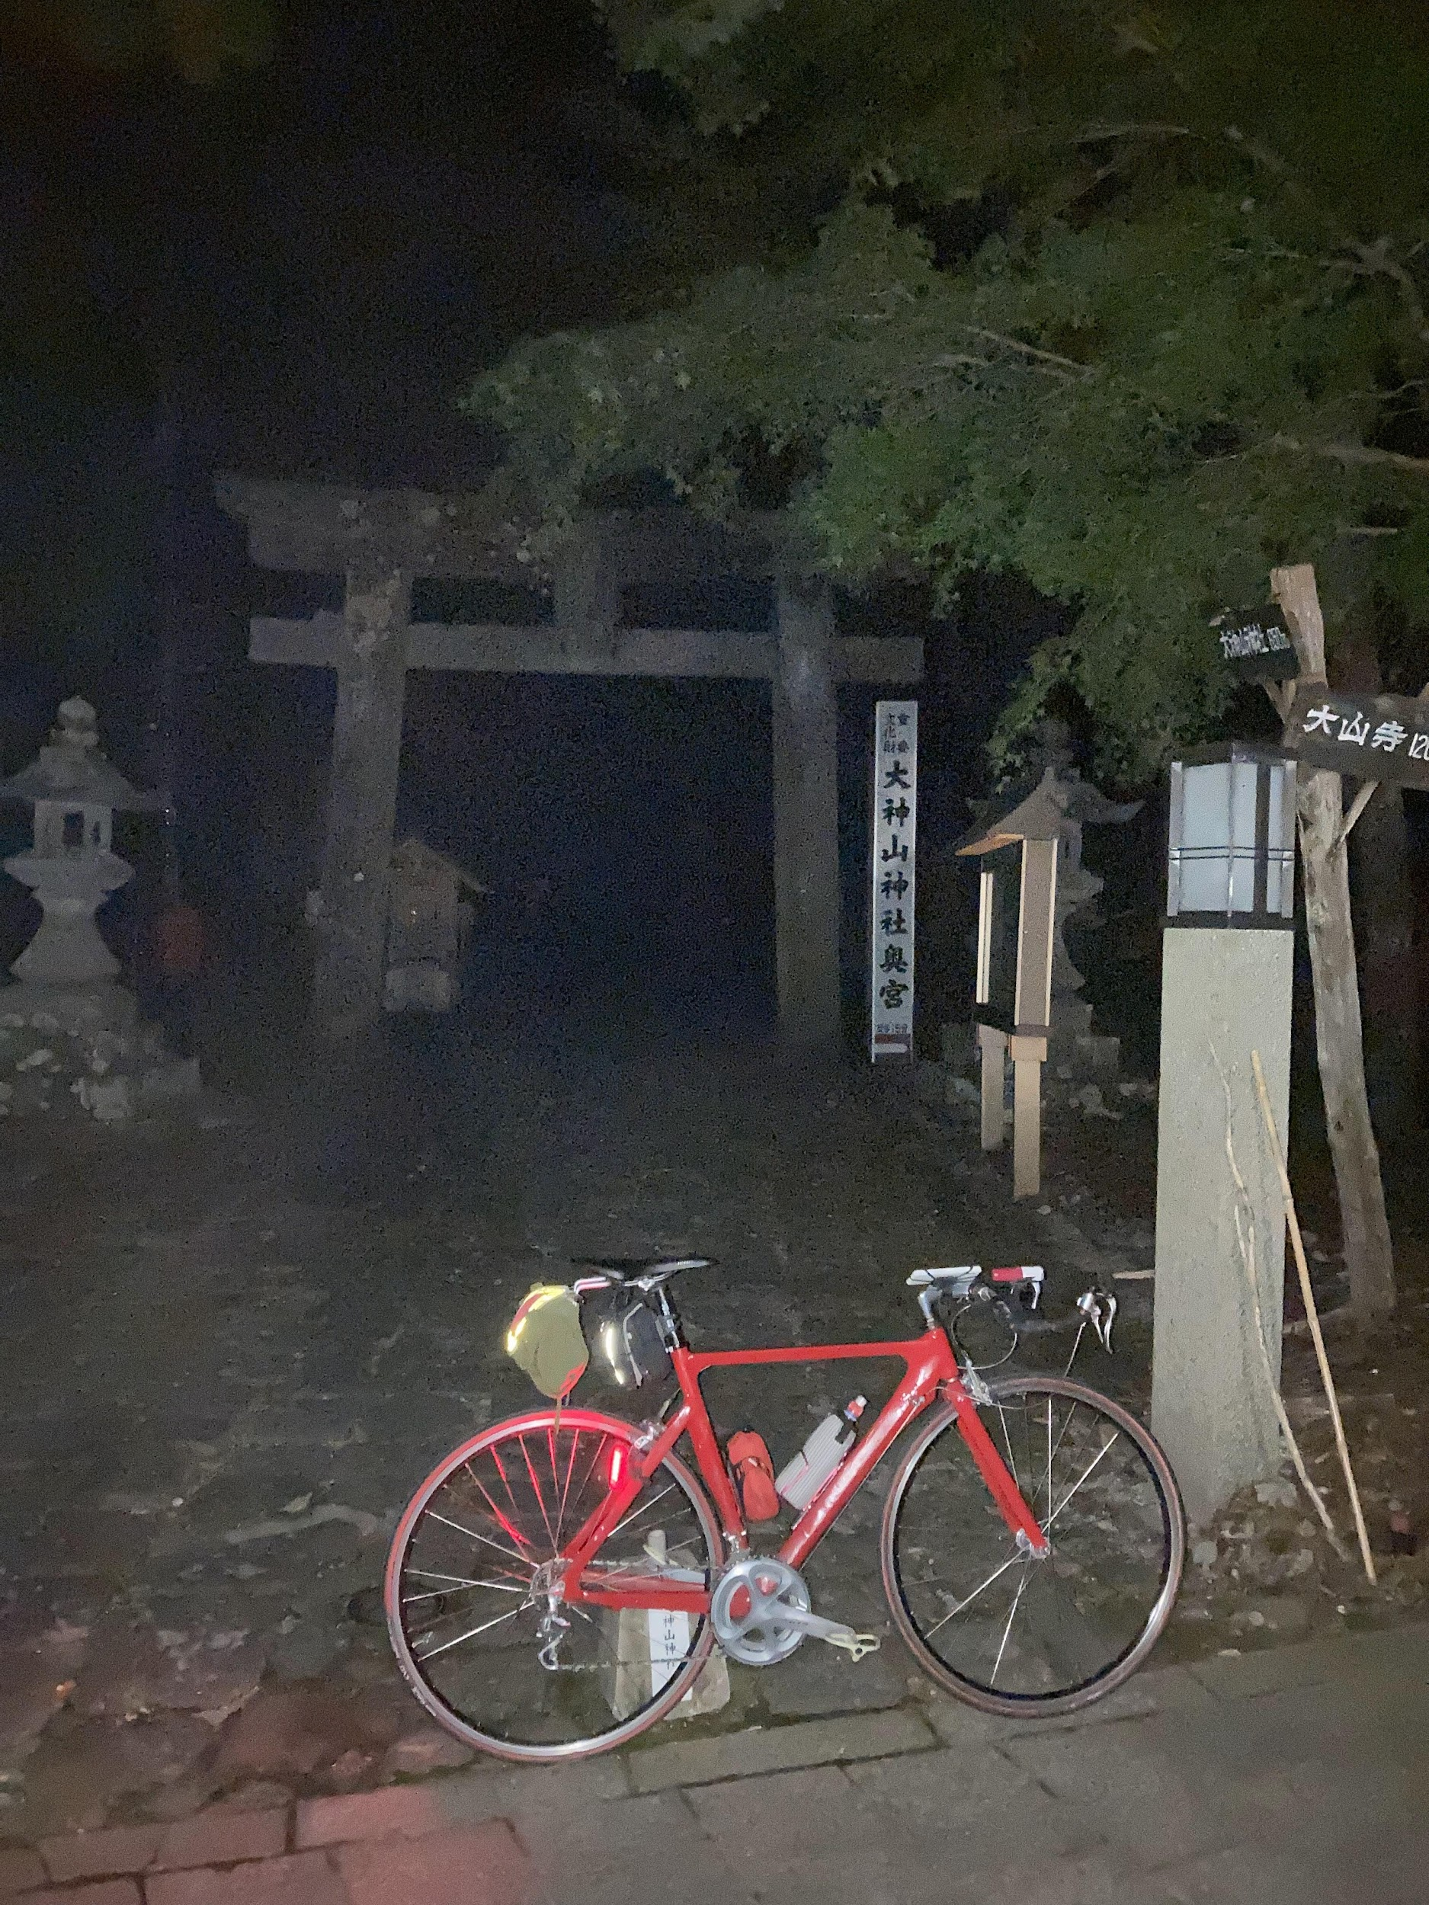
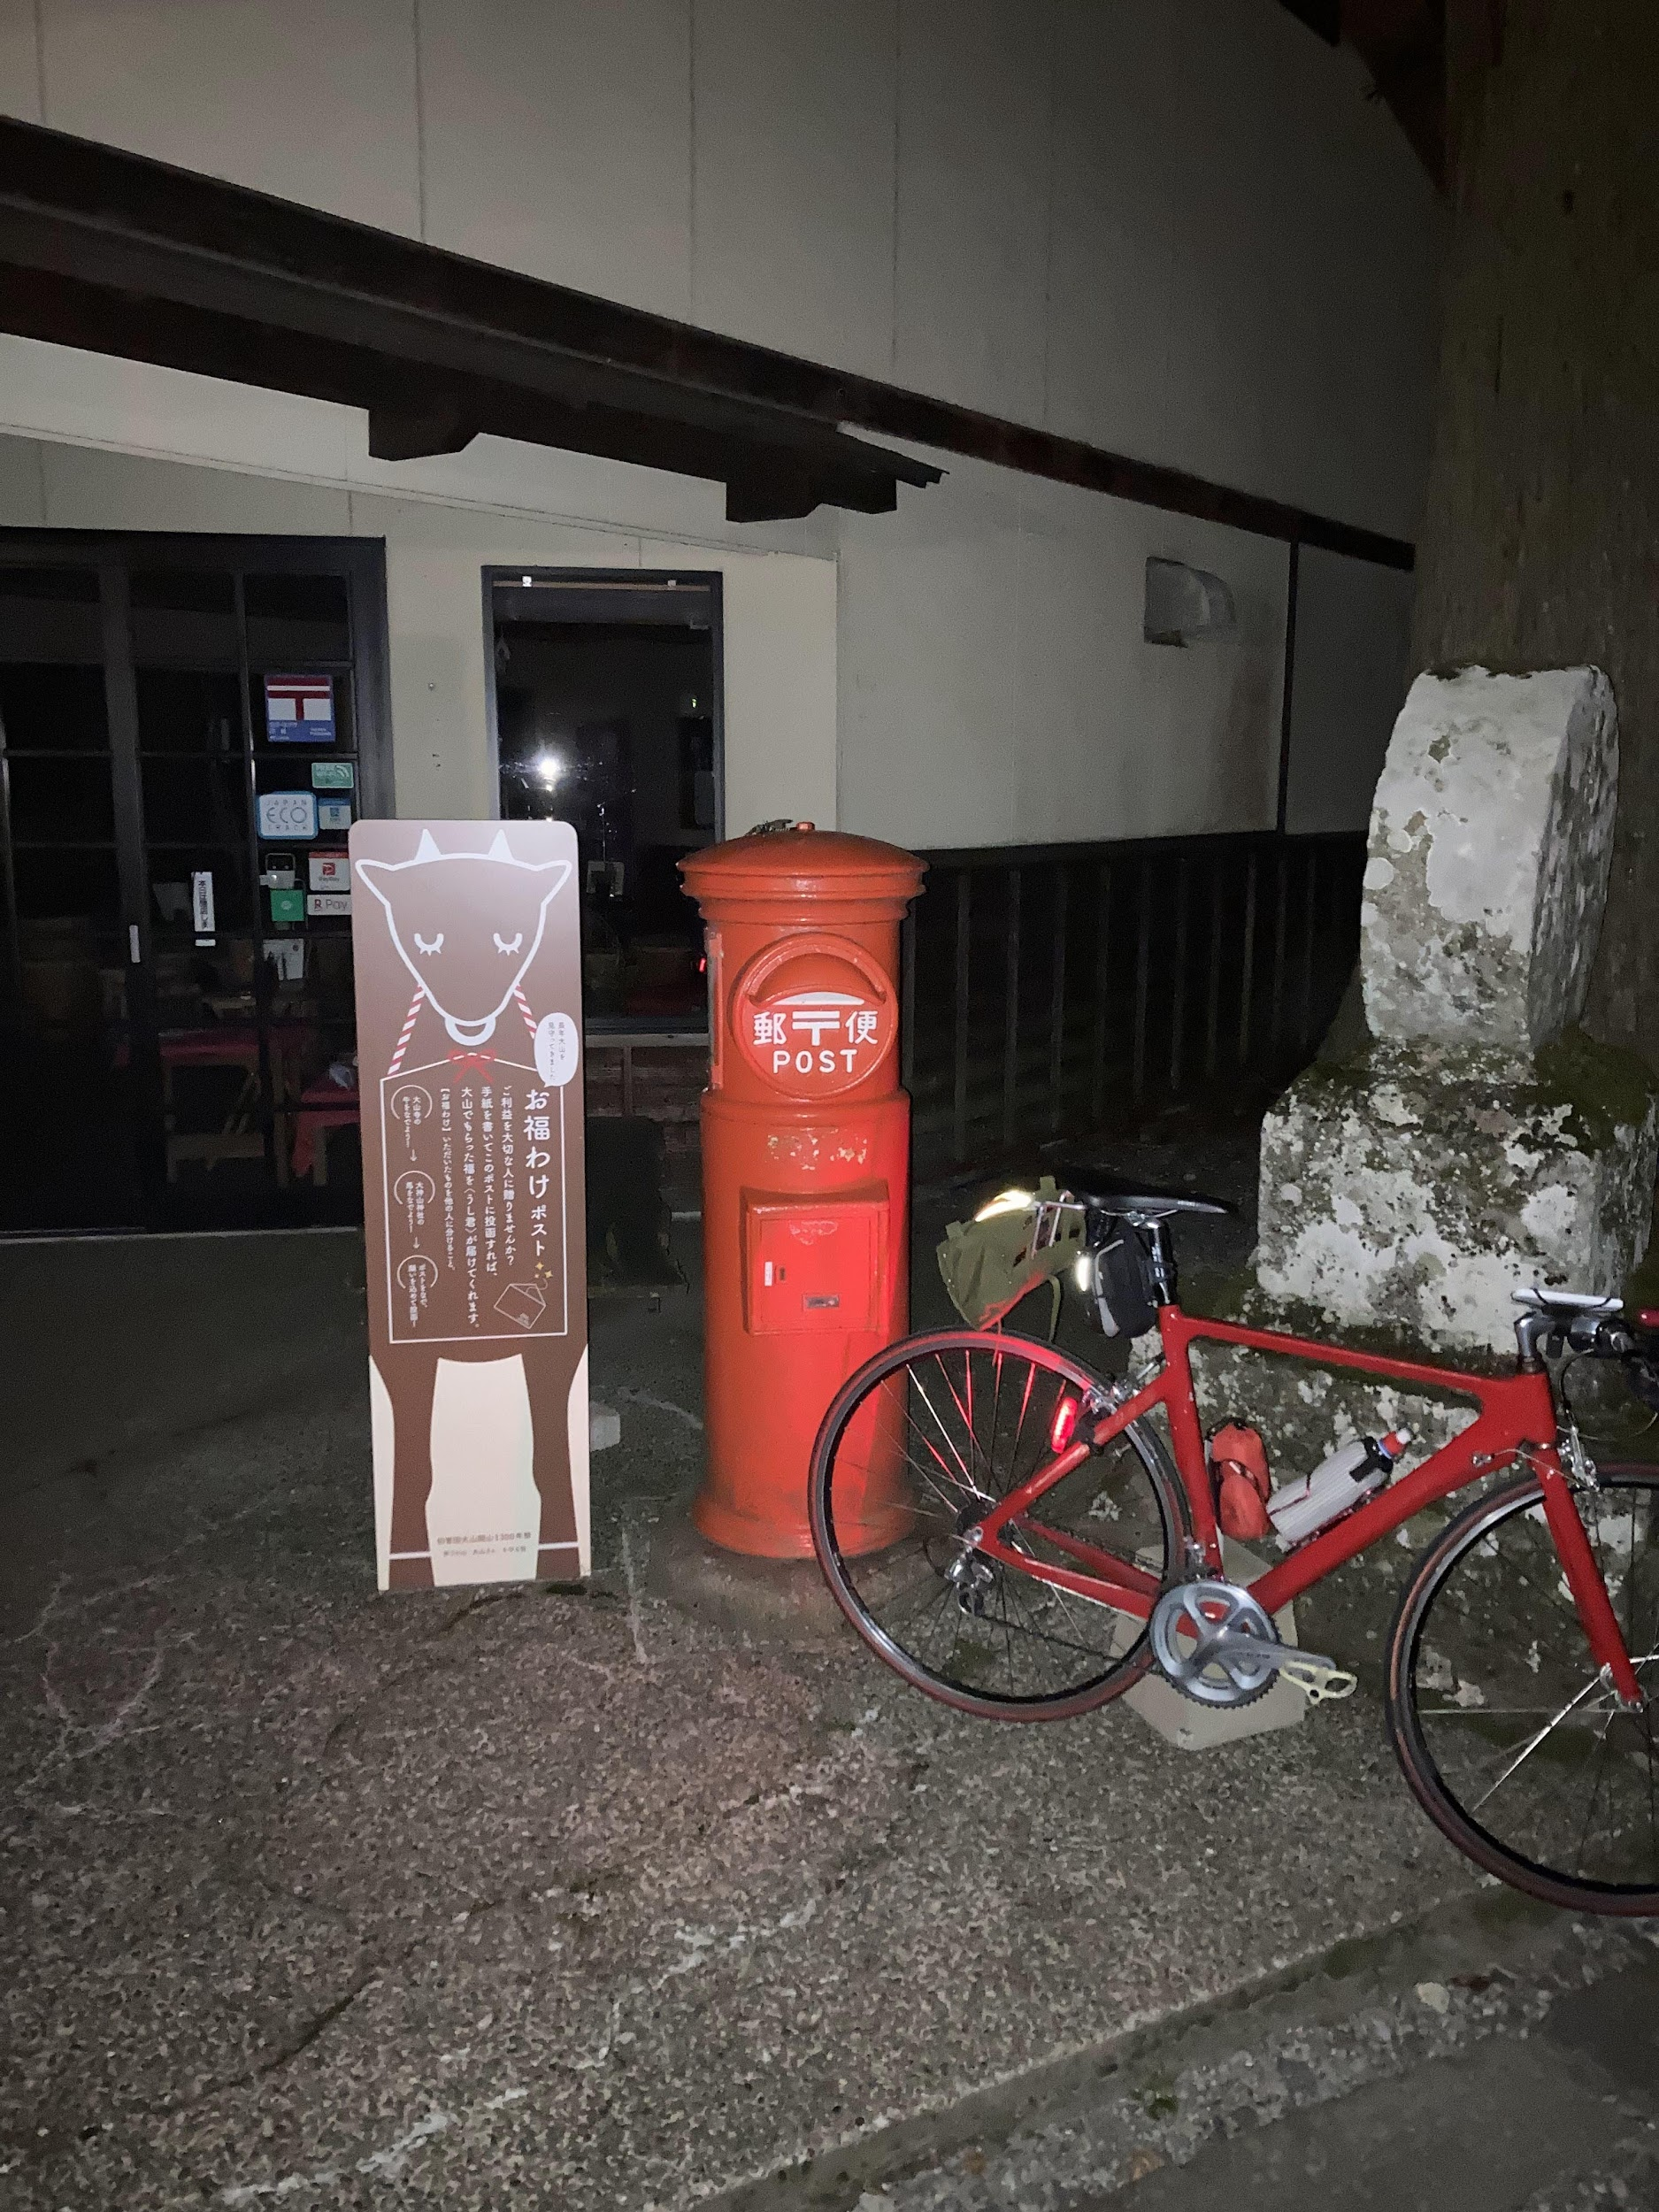
 |  | 写真参考
 |  | PC4 大山寺

